$За кардон$
Цены действительны с 10.10.2022 года.
Блоки стеновые из ячеистого бетона II категории СТБ 1117-98
Размер, мм | Наличие | Технические характеристики | Объём 1 шт., м³ | Количество в 1 м³, шт | К-во на 1 поддоне, м³ | Количество на 1-м поддоне, шт. | Масса 1 шт., кг | Масса с поддоном, т. | Цена за 1 м3 в USD, RUR

Блоки стеновые из ячеистого бетона II категории СТБ 1117-98 для кладки перегородок |  |  |  |  |  |  |  |  |  Д О Г О В О Р Н А Я
600х395х105 | Всегда в наличии | В 1,5 (2,0) | 0.025 | 40 | 0.75 | 30 | 16.8 | 0.556
600х395х120 |  | D 500 | 0.028 | 35 | 0.77 | 27 | 19.2 | 0.570
600х395х150 |  | F 25/35 | 0.036 | 28 | 0.75 | 21 | 24.0 | 0.556
Блоки стеновые из ячеистого бетона II категории СТБ 1117-98 М400
600х295х210 | Под заказ | В 1,5 | 0.037 | 27 | 0.74 | 20 | 20.1 | 0.450
600х395х210 |  |  | 0.050 | 20 | 0.75 | 15 | 26.9 | 0.455
600х210х250 |  | D400 | 0.032 | 32 | 0.95 | 30 | 17.0 | 0.563
600х210х500 |  | F 25/35 | 0.063 | 16 | 0.95 | 15 | 34.0 | 0.563
600х295х350 |  |  | 0.062 | 16 | 0.74 | 12 | 33.5 | 0.450
Блоки стеновые из ячеистого бетона II категории СТБ 1117-98 М500
600х295х210 | Всегда в наличии | В 1,5 (2,0; 2,5) | 0.037 | 27 | 0.74 | 20 | 25.1 | 0.550
600х395х210 |  |  | 0.050 | 20 | 0.75 | 15 | 33.6 | 0.556
600х210х250 |  | D500 | 0.032 | 32 | 0.95 | 30 | 21.3 | 0.691
600х210х500 |  | F 25/35 | 0.063 | 16 | 0.95 | 15 | 42.5 | 0.691
600х295х350 |  |  | 0.062 | 16 | 0.74 | 12 | 41.8 | 0.550
Блоки стеновые из ячеистого бетона II категории СТБ 1117-98 М600
600х295х210 | Под заказ | В 2,0 (2,5; 3,5) D600 F 25/35 | 0.037 | 27 | 0.74 | 20 | 30.1 | 0.649
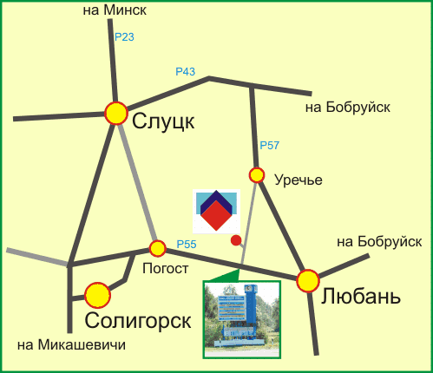
600х395х210 |  |  | 0.050 | 20 | 0.75 | 15 | 40.3 | 0.658
600х210х250 |  |  | 0.032 | 32 | 0.95 | 30 | 25.5 | 0.819
600х210х500 |  |  | 0.063 | 16 | 0.95 | 15 | 51.0 | 0.819
600х295х350 |  |  | 0.062 | 16 | 0.74 | 12 | 50.2 | 0.649
При поставке блоков стеновых II категории автомобильным или железнодорожным транспортом отгрузка производится на невозвратных деревянных поддонах размером 0,6х1,2 м. или 0,6х1,5 м.
Почтовый адрес: РБ, 223839 Минская область, Любанский район, п/о Смольгово.

Отдел продаж: телефон/факс: 75 1794 65593; телефон: +375 1794 65539, 65536 Наш сайт - www.lzsb.by; E-mail:opr@lzsb.by

